상품제안서
나오 휴대용 UV-C 칫솔살균기 | 상품코드: S25871

 |  |  |  |  |  |  | 02-713-8555 | www.synergygift.co.kr
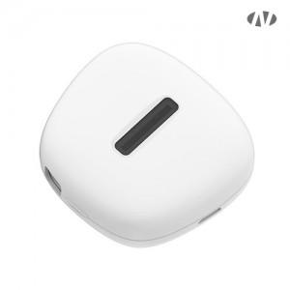 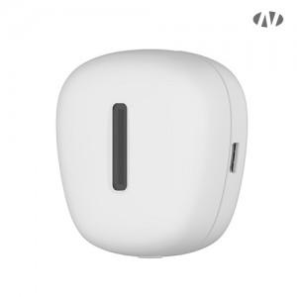 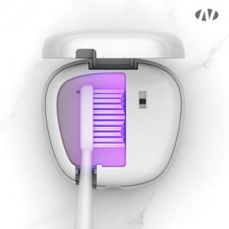

【상세/제작정보】 | <p>1. UV-C LED램프<br>2. 커버를 덮으면 자동살균<br>3.180초 칫솔살균<br>4. 살균율 99.99%<br>5. 충전식<br>6. 자석타입 부착</p>

【인쇄/포장옵션】 | 레이저, 풀칼라 / 포장지포장

【공급단가】 | 수량 | 50~ | 100~ | 500~ | 1,000~ | 2,000~
*VAT별도 | 단가 | 10,990원 | 10,390원 | 9,890원 | 9,630원 | 9,460원

【상품 URL】 | https://www.synergygift.co.kr:443/src/goods_detail.php?gdno=25871

